pregunta 1
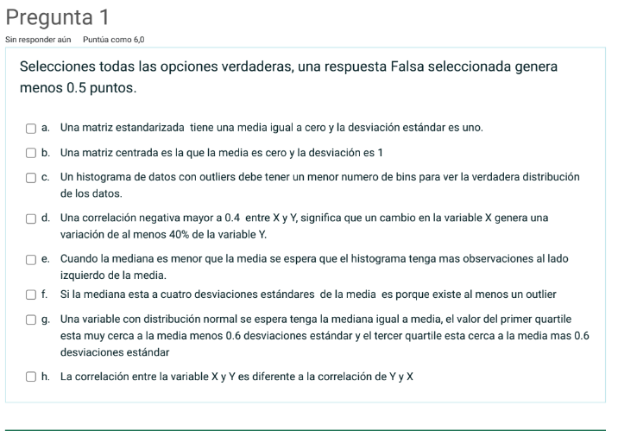

a. | VERDADERO | Cuando se centa cumple que N(0,1)
b. | FALSE | Aunque la media sí es 0, no necesariamente la desviación es 1
c. | FALSE | No, necesita más bin par poder visualziar
d. | VERDADERO
e. | VERDADERO
f. | VERDADERO
g. | VERDADERO
h. | FALSE

pregunta2
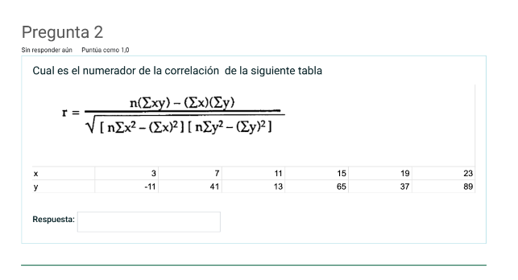

 |  |  |  |  |  |  |  | Respuesta | 0.8093123766

 | x | y |  | xy | x | y | x^2 | suma(x)^2 | y^2 | suma(y)^2
1 | 3 | -11 |  | -33 | 3 | -11 | 9 |  | 121
2 | 7 | 41 |  | 287 | 7 | 41 | 49 |  | 1681
3 | 11 | 13 |  | 143 | 11 | 13 | 121 |  | 169
4 | 15 | 65 |  | 975 | 15 | 65 | 225 |  | 4225
5 | 19 | 37 |  | 703 | 19 | 37 | 361 |  | 1369
6 | 23 | 89 |  | 2047 | 23 | 89 | 529 |  | 7921
 | 6 |  | suma | 4122 | 78 | 234 | 1294 | 6084 | 15486 | 54756

 |  |  | num | 6480
 |  |  | den | 8006.7971125
 |  |  | correlación manual | 0.8093123766
 |  |  | correlación formula | 0.8093123766

Pregunta3
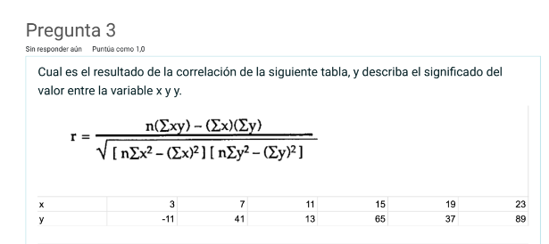

 |  |  |  |  |  |  | Respuesta | 0.8093123766

 |  |  |  |  |  |  |  | Lo que me dice es que a medida que x amenta y también está aumentando, y la relación entre estás dos variables es fuerte y directa

 | x | y |  | xy | x | y | x^2 | suma(x)^2 | y^2 | suma(y)^2
1 | 3 | -11 |  | -33 | 3 | -11 | 9 |  | 121
2 | 7 | 41 |  | 287 | 7 | 41 | 49 |  | 1681
3 | 11 | 13 |  | 143 | 11 | 13 | 121 |  | 169
4 | 15 | 65 |  | 975 | 15 | 65 | 225 |  | 4225
5 | 19 | 37 |  | 703 | 19 | 37 | 361 |  | 1369
6 | 23 | 89 |  | 2047 | 23 | 89 | 529 |  | 7921
 | 6 |  | suma | 4122 | 78 | 234 | 1294 | 6084 | 15486 | 54756

 |  |  | num | 6480
 |  |  | den | 8006.7971125
 |  |  | correlación manual | 0.8093123766
 |  |  | correlación formula | 0.8093123766

Pregunta4
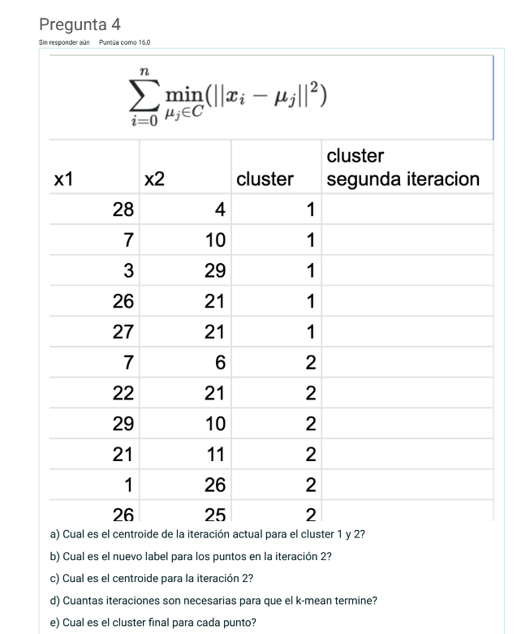
 | iteración 1 |  |  |  |  |  |  |  | iteración 2 |  |  |  |  |  |  |  | iteración 3 |  |  |  |  |  |  |  | iteración 4
 | x1 | x2 | k=2 | centroide x1 | centroide x2 | distc1_0 | distc2_1 | etiqueta=1 | x1 | x2 | etiqueta=1 | centroide x1 | centroide x2 | distc1_0 | distc2_1 | etiqueta = 2 | x1 | x2 | etiqueta = 2 | centroide x1 | centroide x2 | distc1_0 | distc2_1 | etiqueta = 3 | x1 | x2 | etiqueta = 3 | centroide x1 | centroide x2 | distc1_0 | distc2_1 | etiqueta = 4
1 | 28 | 4 | 1 | 18.2 | 17 | 16.28004914 | 16.218131143 | 2 | 26 | 21 | 1 | 26 | 19.6 | 1.4 | 16.262601951 | 1 | 26 | 21 | 1 | 25.571428571 | 16.142857143 | 4.8760137617 | 21.744252114 | 1 | 26 | 21 | 1 | 25.571428571 | 16.142857143 | 4.8760137617 | 21.744252114 | 1
2 | 7 | 10 | 1 |  |  | 13.207573585 | 12.491107948 | 2 | 27 | 21 | 1 |  |  | 1.7204650534 | 17.179606773 | 1 | 27 | 21 | 1 |  |  | 5.0628700419 | 22.733510508 | 1 | 27 | 21 | 1 |  |  | 5.0628700419 | 22.733510508 | 1
3 | 3 | 29 | 1 |  |  | 19.365949499 | 19.270731982 | 2 | 22 | 21 | 1 |  |  | 4.2379240201 | 12.720281269 | 1 | 22 | 21 | 1 |  |  | 6.0288422417 | 17.799227511 | 1 | 22 | 21 | 1 |  |  | 6.0288422417 | 17.799227511 | 1
4 | 26 | 21 | 1 |  |  | 8.7658428003 | 9.4707150968 | 1 | 29 | 10 | 1 |  |  | 10.057832769 | 18.352262955 | 1 | 29 | 10 | 1 |  |  | 7.0348984299 | 25.696546461 | 1 | 29 | 10 | 1 |  |  | 7.0348984299 | 25.696546461 | 1
5 | 27 | 21 | 1 |  |  | 9.6664367789 | 10.361520695 | 1 | 26 | 25 | 1 |  |  | 5.4 | 18.270346345 | 1 | 26 | 25 | 1 |  |  | 8.8675054588 | 22.689479941 | 1 | 26 | 25 | 1 |  |  | 8.8675054588 | 22.689479941 | 1
6 | 7 | 6 | 2 | 17.666666667 | 16.5 | 15.698407563 | 14.967557509 | 2 | 28 | 4 | 2 | 11.166666667 | 14.333333333 | 15.727682601 | 19.751933801 | 1 | 28 | 4 | 1 |  |  | 12.383333104 | 27.22705456 | 1 | 28 | 4 | 1 |  |  | 12.383333104 | 27.22705456 | 1
7 | 22 | 21 | 2 |  |  | 5.5172456897 | 6.2472216047 | 1 | 7 | 10 | 2 |  |  | 21.28755505 | 6.0115629323 | 2 | 21 | 11 | 1 |  |  | 6.8809111879 | 17.827296486 | 1 | 21 | 11 | 1 |  |  | 6.8809111879 | 17.827296486 | 1
8 | 29 | 10 | 2 |  |  | 12.870120435 | 13.065008398 | 1 | 3 | 29 | 2 |  |  | 24.846730167 | 16.787065126 | 2 | 7 | 10 | 2 | 4.5 | 17.75 | 19.560998263 | 8.1432487375 | 2 | 7 | 10 | 2 | 4.5 | 17.75 | 19.560998263 | 8.1432487375 | 2
9 | 21 | 11 | 2 |  |  | 6.6211781429 | 6.4312604605 | 2 | 7 | 6 | 2 |  |  | 23.365786954 | 9.3169499062 | 2 | 3 | 29 | 2 |  |  | 25.976441446 | 11.349559463 | 2 | 3 | 29 | 2 |  |  | 25.976441446 | 11.349559463 | 2
10 | 1 | 26 | 2 |  |  | 19.412367192 | 19.184050088 | 2 | 21 | 11 | 2 |  |  | 9.9478640924 | 10.382945418 | 1 | 7 | 6 | 2 |  |  | 21.160706751 | 12.013013777 | 2 | 7 | 6 | 2 |  |  | 21.160706751 | 12.013013777 | 2
11 | 26 | 25 | 2 |  |  | 11.173182179 | 11.903547557 | 1 | 1 | 26 | 2 |  |  | 25.806200805 | 15.474890055 | 2 | 1 | 26 | 2 |  |  | 26.474862933 | 8.9617241645 | 2 | 1 | 26 | 2 |  |  | 26.474862933 | 8.9617241645 | 2

 | a. | centroide cluster 1 | 18,2 - 17
 |  | centroide cluster 2 | 17,6666666666667 - 16,5

 | b. | etiqueta = 2
 |  | 1
 |  | 1
 |  | 1
 |  | 1
 |  | 1
 |  | 1
 |  | 1
 |  | 1
 |  | 1
 |  | 1
 |  | 1

 | c. | centroide cluster 1 | 26 - 11,1666666666667
 |  | centroide cluster 2 | 19,6 - 14,3333333333333

 | d. | 4

 | e. | centroide cluster 1 | 25,5714285714286 - 4,5
 |  | centroide cluster 2 | 16,1428571428571 -

Pregunta5
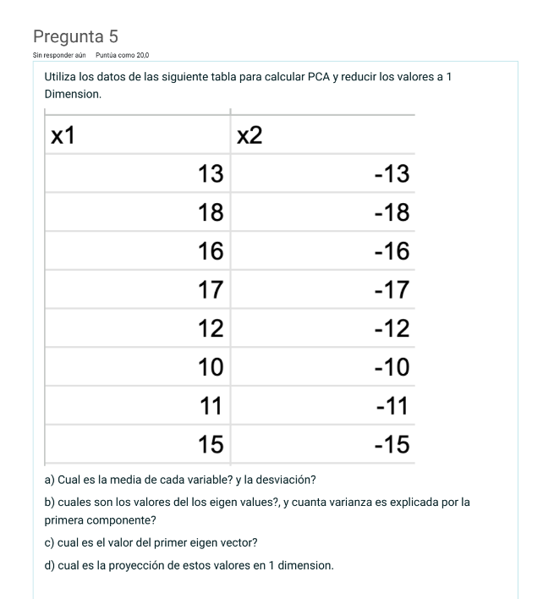
 |  |  |  |  |  | centrar y estandarizar |  |  |  | Covarianza
 | x1 | x2 |  |  |  | x1 | x2
1 | 13 | -13 |  |  |  | -0.36514837167 | 0.36514837167
2 | 18 | -18 |  |  |  | 1.4605934867 | -1.4605934867
3 | 16 | -16 |  |  |  | 0.73029674334 | -0.73029674334
4 | 17 | -17 |  |  |  | 1.095445115 | -1.095445115 |  |  | x1-x_media | x2_x2_media | x1*x2 |  |  | (x1-x_media)^2 | (x2_x2_media)^2
5 | 12 | -12 |  |  |  | -0.73029674334 | 0.73029674334 |  |  | -0.36514837167 | 0.36514837167 | -0.13333333333 |  |  | 0.13333333333 | 0.13333333333
6 | 10 | -10 |  |  |  | -1.4605934867 | 1.4605934867 |  |  | 1.4605934867 | -1.4605934867 | -2.1333333333 |  |  | 2.1333333333 | 2.1333333333
7 | 11 | -11 |  |  |  | -1.095445115 | 1.095445115 |  |  | 0.73029674334 | -0.73029674334 | -0.53333333333 |  |  | 0.53333333333 | 0.53333333333
8 | 15 | -15 |  |  |  | 0.36514837167 | -0.36514837167 |  |  | 1.095445115 | -1.095445115 | -1.2 |  |  | 1.2 | 1.2
 |  |  |  |  |  |  |  |  |  | -0.73029674334 | 0.73029674334 | -0.53333333333 |  |  | 0.53333333333 | 0.53333333333
 |  |  |  |  |  |  |  |  |  | -1.4605934867 | 1.4605934867 | -2.1333333333 |  |  | 2.1333333333 | 2.1333333333
 | media x1 | 14 |  |  | media x1 | 0 |  |  |  | -1.095445115 | 1.095445115 | -1.2 |  |  | 1.2 | 1.2
 | media x2 | -14 |  |  | media x2 | 0 |  |  |  | 0.36514837167 | -0.36514837167 | -0.13333333333 |  |  | 0.13333333333 | 0.13333333333
 |  |  |  |  | varianzax1 | 1 |  |  |  |  | suma | -8 |  |  | 1 | 1
 | desviación estandar x1 | 2.7386127875 |  |  | varianzax2 | 1 |  |  |  |  | covarianza | -1.00000000000
 | desviación estandar x2 | 2.7386127875 |  |  |  |  |  |  |  |  | covarianzaformula | -1.0000000000

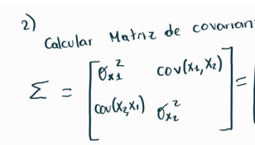
 | desviación estandar manual |  | x1 | x2
 | x1 | x2 | (x-x_media)^2 | (x-x_media)^2
 | 13 | -13 | 1 | 1
 | 18 | -18 | 16 | 16
 | 16 | -16 | 4 | 4 |  |  |  |  |  |  | 1 | -1
 | 17 | -17 | 9 | 9 |  |  |  |  |  |  | -1 | 1
 | 12 | -12 | 4 | 4
 | 10 | -10 | 16 | 16
 | 11 | -11 | 9 | 9
 | 15 | -15 | 1 | 1
 |  | varianza | 7.5 | 7.5
 |  | desvición | 2.7386127875 | 2.7386127875

 | Respuestas |  |  |  |  |  |  |  |  |  |  | 1 | -1 |  | -n | 0
 |  |  |  |  |  |  |  |  |  |  |  | -1 | 1 |  | 0 | -n
 | a. | media x1 | 14
 |  | media x2 | -14
 |  | desviación x1 | 2.7386127875 |  |  |  |  |  |  |  |  | 1-n | -1 |  | (1-n)^2-(-1)^2
 |  | desviación x2 | 2.7386127875 |  |  |  |  |  |  |  |  | determinante | 1 -n
 |  |  |  |  |  |  |  |  |  |  |  |  |  |  | 1-2n+n^2-1 | n^2-2n | n(n-2)
 | b. | 0 y 2 |  |  |  |  |  |  |  |  |  |  |  |  |  |  | n | 0
 |  |  |  |  |  | como el eigen value el mayor es 2 |  |  |  |  |  |  |  |  |  |  | n | 2
 | c. | con el 2 que es el mayor, la matriz no me da con solución
 |  |  |  |  |  | 1 | -1 | . | x1 | "=" | 2x1
 |  |  |  |  |  | -1 | 1 |  | x2 |  | 2x2

 |  |  |  |  |  | x1-x2=2x1 |  | -x2 =2x1-x1 | -x2=x1

 |  |  |  |  |  | Entocnes | v1= | 1
 |  |  |  |  |  |  |  | -1
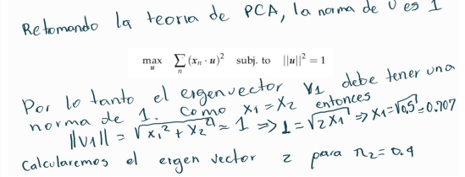

 |  |  |  |  |  |  |  |  |  |  |  | entonces |  | x1 | 0.5

Pregunta6
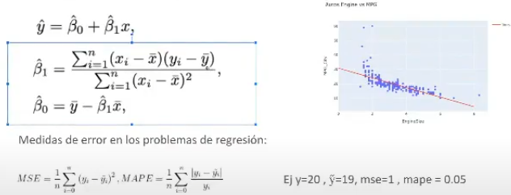
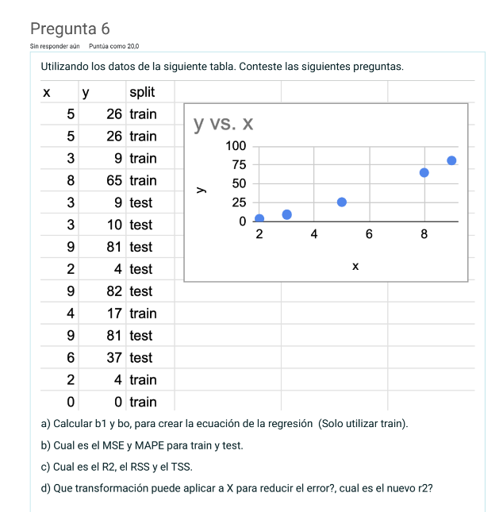
 | x1 | y | split | y^ | error entrenamiento | num = covarianza | dem = varianza | b1 | bo | TSS
1 | 5 | 26 | train | 30.294117647 | 18.439446367 | 5.7142857143 | 1.306122449 | b1 | bo | 25
2 | 5 | 26 | train | 30.294117647 | 18.439446367 | 5.7142857143 | 1.306122449 | b1 | bo | 25
3 | 3 | 9 | train | 14.029411765 | 25.294982699 | 10.285714286 | 0.73469387755 | b1 | bo | 144
4 | 8 | 65 | train | 54.691176471 | 106.27184256 | 182.28571429 | 17.163265306 | b1 | bo | 1936
10 | 4 | 17 | train | 22.161764706 | 26.643814879 | -0.57142857143 | 0.020408163265 | b1 | bo | 16
13 | 2 | 4 | train | 5.8970588235 | 3.5988321799 | 31.571428571 | 3.4489795918 | b1 | bo | 289
14 | 0 | 0 | train | -10.367647059 | 107.48810554 | 81 | 14.87755102 | b1 | bo | 441
promedio | 3.8571428571 | 21 |  |  | 43.739495798 | 316 | 38.857142857 | 8.1323529412 | -10.367647059 | 2876
 |  |  |  | RSS | 306.17647059
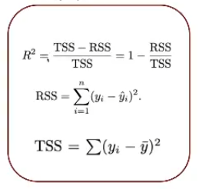
5 | 3 | 9 | test | 14.029411765 | 25.294982699
6 | 3 | 10 | test | 14.029411765 | 16.23615917
7 | 9 | 81 | test | 62.823529412 | 330.38408304
8 | 2 | 4 | test | 5.8970588235 | 3.5988321799 |  |  |  |  |  | RSS | 306.17647059 | MAPE_ train | 26 | y^ | (Yi^ - yi)/yi
9 | 9 | 82 | test | 62.823529412 | 367.73702422 |  |  |  |  |  | TSS | 2876 |  | 26 | 30.294117647 | 0.16515837104
11 | 9 | 81 | test | 62.823529412 | 330.38408304 |  |  |  |  |  | R^2 | 0.89354086558 |  | 9 | 30.294117647 | 2.3660130719
12 | 6 | 37 | test | 38.426470588 | 2.0348183391 |  |  |  |  |  |  |  |  | 65 | 14.029411765 | 0.78416289593
 |  |  |  |  | 153.66714039 |  |  |  |  |  |  |  |  | 17 | 54.691176471 | 2.2171280277
 |  |  |  |  |  |  |  |  |  |  |  |  |  | 4 | 22.161764706 | 4.5404411765
 |  |  |  |  |  |  |  |  |  |  |  |  |  | 0 | 5.8970588235 | #DIV/0!
 |  |  |  |  |  |  |  |  |  |  |  |  |  | 0 | -10.367647059 | #DIV/0!
respuestas
a. | b1 = 8,13 | b0=-10,37
 |  |  |  |  |  |  |  |  |  |  |  |  |  |  | MAPE | #DIV/0!

 |  |  |  |  |  |  |  |  |  |  |  |  |  |  |  | (Yi^ - yi)/yi
 |  |  |  |  |  |  |  |  |  |  |  |  | MAPE_TEST | 9 | 14.029411765 | 0.55882352941
 |  |  |  |  |  |  |  |  |  |  |  |  |  | 10 | 14.029411765 | 0.40294117647
 |  |  |  |  |  |  |  |  |  |  |  |  |  | 81 | 62.823529412 | 0.22440087146
 |  |  |  |  |  |  |  |  |  |  |  |  |  | 4 | 5.8970588235 | 0.47426470588
 |  |  |  |  |  |  |  |  |  |  |  |  |  | 82 | 62.823529412 | 0.23385939742
 |  |  |  |  |  |  |  |  |  |  |  |  |  | 81 | 62.823529412 | 0.22440087146
 |  |  |  |  |  |  |  |  |  |  |  |  |  | 37 | 38.426470588 | 0.038553259141

 |  |  |  |  |  |  |  |  |  |  |  |  |  |  | MAPE | 0.30817768732

